6
การจัดสรรเงินลงทุนของกองทุนสำรองเลี้ยงชีพรายปี 2568
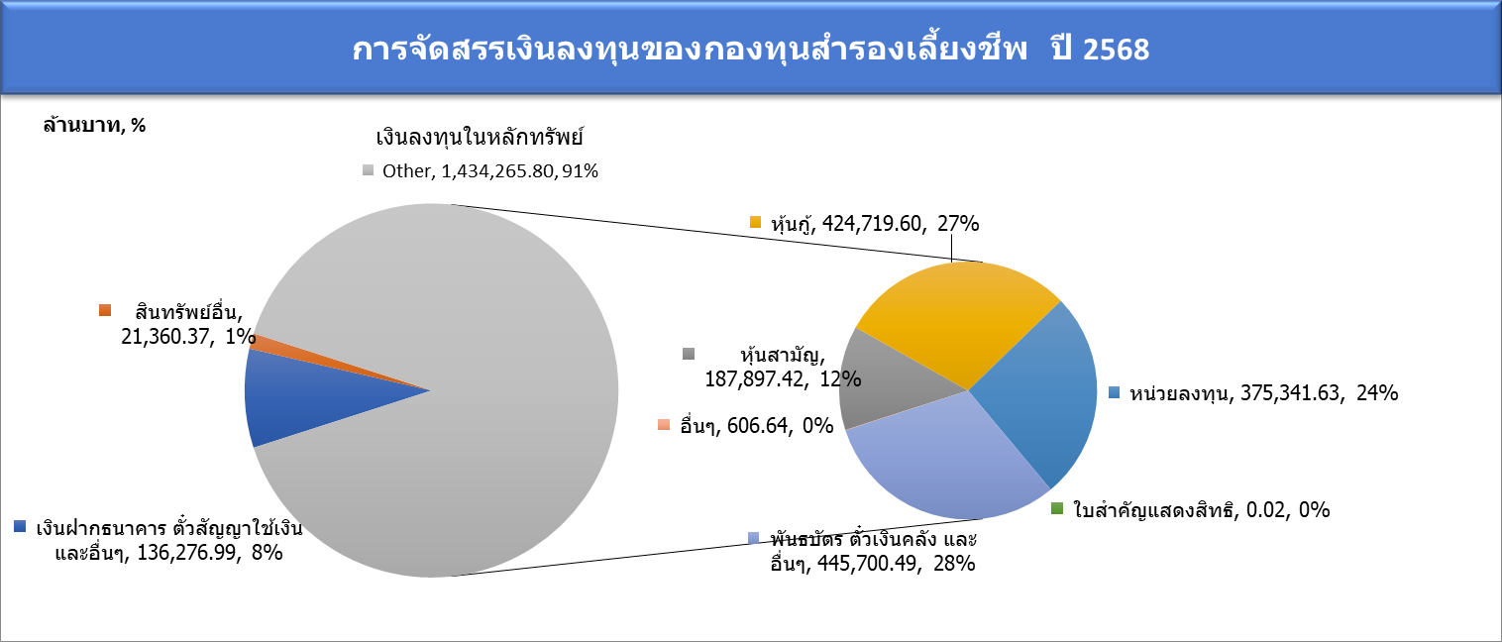
 | 1

 |  |  |  |  |  |  |  |  |  |  |  | ล้านบาท
พ.ศ. | เงินฝากธนาคาร ตั๋วสัญญาใช้เงิน และอื่นๆ | อสังหาริมทรัพย์และสิทธิเรียกร้อง | สินทรัพย์อื่น | เงินลงทุนในหลักทรัพย์ | หุ้นสามัญ | หุ้นบุริมสิทธิ | หุ้นกู้ | หน่วยลงทุน | ใบสำคัญแสดงสิทธิ | พันธบัตร ตั๋วเงินคลัง และอื่นๆ | ตราสารอนุพันธ์ | อื่นๆ
2546 | 117,563.56 | 36.19 | 2,064.36 | 169,120.77 | 42,251.83 | 114.55 | 59,645.37 | 13,283.20 | 288.26 | 53,337.68 | 0.00 | 199.88
2547 | 126,931.04 | 35.84 | 2,654.29 | 177,616.38 | 41,879.66 | 20.58 | 56,491.96 | 5,604.66 | 174.47 | 73,297.52 | 0.00 | 147.53
2548 | 124,066.79 | 18.45 | 2,205.90 | 222,234.80 | 35,868.01 | 21.48 | 70,272.75 | 5,574.72 | 255.59 | 109,194.82 | 0.00 | 1,047.42
2549 | 143,523.88 | 19.95 | 1,769.64 | 244,023.63 | 36,639.94 | 18.94 | 90,866.36 | 6,649.24 | 115.93 | 107,362.50 | 0.00 | 2,370.71
2550 | 99,062.23 | 16.42 | 3,127.33 | 342,719.46 | 50,449.48 | 19.47 | 94,123.89 | 12,813.07 | 45.37 | 183,220.29 | 3.08 | 2,044.80
2551 | 117,908.10 | 12.41 | 2,092.99 | 347,760.38 | 34,594.24 | 5.89 | 101,807.70 | 12,863.09 | 21.38 | 198,033.73 | 3.21 | 431.14
2552 | 100,818.73 | 2.81 | 2,364.00 | 415,324.65 | 52,589.44 | 0.00 | 78,377.03 | 17,868.61 | 23.72 | 266,369.29 | 0.00 | 96.56
2553 | 122,635.56 | 0.00 | 3,607.20 | 452,327.46 | 76,653.78 | 0.00 | 80,912.11 | 20,777.69 | 196.49 | 273,761.82 | 0.00 | 25.58
2554 | 225,689.93 | 0.00 | 2,923.52 | 390,467.83 | 70,092.35 | 0.00 | 85,667.11 | 23,694.09 | 6.34 | 211,004.54 | -5.63 | 9.05
2555 | 192,580.78 | 0.00 | 6,139.35 | 503,292.99 | 99,542.30 | 0.00 | 125,132.16 | 35,579.30 | 22.96 | 242,833.60 | 13.20 | 169.46
2556 | 209,998.82 | 0.00 | 6,108.48 | 538,263.61 | 100,069.48 | 0.00 | 160,423.99 | 49,428.77 | 3.90 | 228,128.10 | -25.29 | 234.66
2557 | 239,540.06 | 0.00 | 6,464.63 | 595,589.30 | 129,391.52 | 0.00 | 214,194.41 | 64,934.41 | 90.21 | 186,418.10 | -17.02 | 577.67
2558 | 214,138.74 | 0.00 | 4,622.91 | 671,521.98 | 132,378.24 | 0.00 | 255,642.50 | 78,015.61 | 202.38 | 204,928.41 | -114.84 | 469.67
2559 | 178,641.67 | 0.00 | 5,630.32 | 795,323.36 | 160,036.23 | 0.00 | 302,026.51 | 97,020.17 | 45.05 | 235,515.74 | -112.14 | 791.80
2560 | 171,122.41 | 0.00 | 8,288.38 | 910,495.89 | 200,091.16 | 0.00 | 307,375.29 | 132,130.86 | 124.53 | 270,195.99 | 76.39 | 501.67
2561 | 137,748.10 | 0.00 | 7,435.95 | 992,106.14 | 192,671.37 | 0.00 | 330,278.05 | 151,933.52 | 24.98 | 316,518.96 | 34.33 | 644.92
2562 | 142,458.15 | 0.00 | 8,059.84 | 1,079,558.85 | 218,116.96 | 0.00 | 348,238.63 | 175,749.61 | 3.85 | 336,787.18 | 65.90 | 596.72
2563 | 139,697.24 | 969.26 | 14,550.46 | 1,110,992.44 | 192,746.99 | 0.00 | 315,613.27 | 192,317.34 | 222.47 | 409,322.76 | 57.94 | 711.68
2564 | 130,540.13 | 3,911.70 | 12,868.16 | 1,202,039.74 | 238,553.19 | 29.54 | 338,846.39 | 223,798.60 | 641.56 | 399,498.71 | -110.99 | 782.75
2565 | 160,357.39 | 2,171.14 | 13,993.63 | 1,219,510.40 | 246,217.20 | 0.00 | 367,102.69 | 237,447.67 | 538.99 | 367,362.55 | 67.82 | 773.49
2566 | 148,094.61 | 4,779.85 | 14,057.98 | 1,265,783.32 | 229,305.94 | 0.00 | 414,655.27 | 268,256.81 | 644.14 | 352,121.79 | 216.78 | 582.59
2567 | 144,150.17 | 4,453.41 | 15,509.22 | 1,360,891.85 | 209,371.81 | 0.00 | 428,319.60 | 320,848.97 | 223.56 | 401,552.20 | 22.65 | 553.06
ต.ค. 2568 | 136,276.99 | 7,221.14 | 21,360.37 | 1,434,344.35 | 187,897.42 | 0.00 | 424,719.60 | 375,341.63 | 0.02 | 445,700.49 | 78.55 | 606.64

ข้อมูลอ้างอิง: | สมาคมบริษัทจัดการลงทุน-รายงานการจัดการกองทุนสำรองเลี้ยงชีพ ณ สิ้นปี 2546-2568

